売土地
 |  |  |  |  |  |  |  |  |  |  |  | 売土地

 |  |  |  |  |  |  |  |  |  |  |  | 価格 | 150万円

 |  |  |  |  |  |  |  |  |  |  |  | 所在地：橋本市高野口町小田609-14

 |  |  |  |  |  |  |  |  |  |  |  | 交通 | 橋本市コミュニティバス「向島」 |  |  |  | まで徒歩約 |  | 7分
 |  |  |  |  |  |  |  |  |  |  |  |  |  |  |  |  | まで徒歩約
 |  |  |  |  |  |  |  |  |  |  |  | 土地 | 権 利 | 所有権
 |  |  |  |  |  |  |  |  |  |  |  |  | 面 積 | 公簿 | 110.36㎡ |  | (約33.38坪)
 |  |  |  |  |  |  |  |  |  |  |  |  | 私道負担
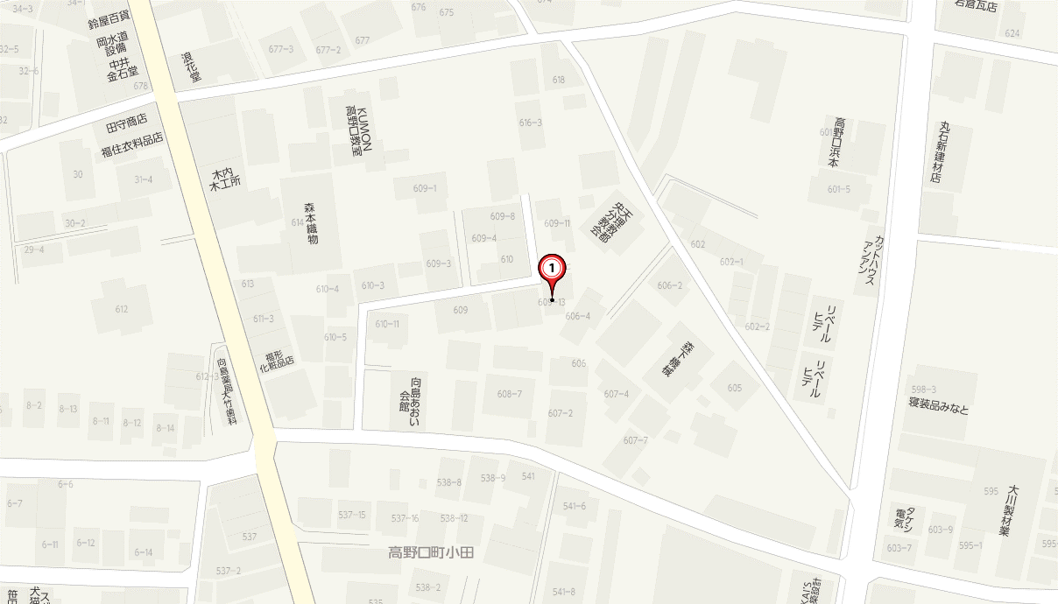
 |  |  |  |  |  |  |  |  |  |  |  |  | セットバック |  |  | 後退距離 | 約
 |  |  |  |  |  |  |  |  |  |  |  |  | 地 目 | 宅地
 |  |  |  |  |  |  |  |  |  |  |  |  | 地 勢 | 平坦
 |  |  |  |  |  |  |  |  |  |  |  |  | 建築条件 | 無し
 |  |  |  |  |  |  |  |  |  |  |  |  | 接 道 | 方 向 |  | 幅 員 | 種 類 |  | 接 面
 |  |  |  |  |  |  |  |  |  |  |  |  | 一方道路 | 北 |  | 2.8ｍ | 私道 |  | 7ｍ
 |  |  |  |  |  |  |  |  |  |  |  |  | 二方道路
 |  |  |  |  |  |  |  |  |  |  |  |  | 三方道路
 |  |  |  |  |  |  |  |  |  |  |  | 制限等 | 都市計画 | 非線引き
 |  |  |  |  |  |  |  |  |  |  |  |  | 用途地域 | 無指定
 |  |  |  |  |  |  |  |  |  |  |  |  | 建ぺい率 | 70%
 |  |  |  |  |  |  |  |  |  |  |  |  | 容 積 率 | 300%
 |  |  |  |  |  |  |  |  |  |  |  |  | 国土法届
 |  |  |  |  |  |  |  |  |  |  |  |  | 借地権種類
 |  |  |  |  |  |  |  |  |  |  |  |  | 法令上の制限 | 法22条区域

 |  |  |  |  |  |  |  |  |  |  |  |  | そ の 他

 |  |  |  |  |  |  |  |  |  |  |  | 設備・そ の 他 | 設 備 | 電気 |  | プロパン

 |  |  |  |  |  |  |  |  |  |  |  |  | 引渡時期 | 相談
 |  |  |  |  |  |  |  |  |  |  |  |  | 現 況 | 上物有り
 |  |  |  |  |  |  |  |  |  |  |  |  | 近隣施設
〒640-8425 和歌山市松江北二丁目20番2号 |  |  |  |  |  | 担当者 |  | ●図面と現況が異なる場合は現況を優先させていただきます。
TEL073-488-3380・FAX：073-488-3381 |  |  |  |  |  |  |  | ●ご成約の際には当社規定の仲介手数料（税込）を申し受けます。 |  |  |  |  | 備 考
株式会社家あるじｓ
 |  |  |  |  |  | 取引態様 |  | ●万一成約済み、物件状況変更の場合はご了承願います。
 |  |  |  |  |  | 報酬形態 |  | ●公法制限は当該地域の一般的な規制です。
 |  |  |  |  |  | チラシ広告 |  | 詳細については成約に先立ち改めてご説明させて頂きます。
 |  |  |  |  |  | ポータルサイト |  | ●広告有効期限：2018年12月末まで。 |  |  |  |  | 小 学 校
和歌山県知事（１）第３８６５号 免許年月日：平成30年7月9日 |  |  |  |  |  | レインズ掲載 |  |  |  |  |  |  | 中 学 校

種目 | 権利 | 面積 | 私道負担 | セットバック | 地目 | 地勢 | 建築条件 | 接道 | 接道種類 | 用途 | 現況 | 設備 |  | 引渡時期 | 駐車場 | 台数 | 都市計画 | 用途地域 | 国土法届 |  | 法令上の制限 | 小学校 | 中学校 | 担当者 | 取引態様 | 報酬態様
売土地 | 所有権 | 公簿 | 有り | 有り | 宅地 | 平坦 | 有り | 北 | 公道 | 居宅 | 上物有り | 電気 |  | 即時 | 有り | 1台 | 市街化区域 | 第一種低層住居専用地域 | 必要 |  | 高度地区 | 本町小学校 | 日進中学校 | 谷本 | 仲介 | 分かれ
 | 借地権 | 実測 | 無し | 無し | 雑種地 | 高台 | 無し | 南 | 私道 | 店舗 | 更地 | プロパン |  | 相談 | 無し | 2台 | 市街化調整区域 | 第二種低層住居専用地域 | 不要 |  | 防火地区 | 大新小学校 | 伏虎中学校 | 西嶋 | 専任媒介 | 当方不払い
 | 底地権 |  |  |  | 田 | 傾斜地 |  | 西 | 国道 | 事務所 | 賃貸中 | 都市ガス |  | 期日指定 | 近隣 | 3台 | 非線引き | 第一種中高層住居専用地域 | 届出中 |  | 準防火地区 | 広瀬小学校 | 東和中学校 | 山本 | 専属専任媒介 | 当方片手負担
 |  |  |  |  | 畑 | 低地 |  | 東 | 県道 | 倉庫 |  | 上水道 |  |  |  | 3台以上 | 域外 | 第二種中高層住居専用地域 |  |  | 風致地区 | 吹上小学校 | 西和中学校 | 南 | 売主 | 代理負担折半
 |  |  |  |  | 山林 | ひな段 |  | 北東 | 市道 | 工場 |  | 井戸水 |  |  |  |  | 準都市 | 第一種住居地域 |  |  | 駐車場整備地区 | 雄湊小学校 | 城東中学校 | 吉崎 | 代理 | 相談
 |  |  |  |  | 原野 | その他 |  | 北西 | 開発道路 | 共同住宅 |  | 公共下水 |  |  |  |  |  | 第二種住居地域 |  | 借地権 | 景観法 | 城北小学校 | 西浜中学校 |  | 一般 |  | 広告
 |  |  |  |  | その他 |  |  | 南西 | 位置指定道路 | 共同住宅・店舗 |  | 浄化槽 |  |  |  |  |  | 準住居専用地域 |  | 旧法地上権 | 埋蔵文化財包蔵地 | 砂山小学校 | 明和中学校 |  |  |  | 可能
 |  |  |  |  |  |  |  | 南東 |  |  |  | 汲取 |  |  |  |  |  | 近隣商業地域 |  | 旧法賃借権 | 景観法 | 高松小学校 | 河北中学校 |  |  |  | 不可
 |  |  |  |  |  |  |  |  |  |  |  | 側溝 |  |  |  |  |  | 商業地域 |  | 普通地上権 | 法22条区域 | 宮北小学校 | 河西中学校 |  |  |  | 要連絡
 |  |  |  |  |  |  |  |  |  |  |  | ＵＢ |  |  |  |  |  | 準工業地域 |  | 定期地上権 |  | 新南小学校 | 貴志中学校
 |  |  |  |  |  |  |  |  |  |  |  | 風呂トイレ別 |  |  |  |  |  | 工業地域 |  | 普通賃借権 |  | 雑賀崎小学校 | 加太中学校
 |  |  |  |  |  |  |  |  |  |  |  | システムキッチン |  |  |  |  |  | 工業専用地域 |  | 定期賃借権 |  | 雑賀小学校 | 紀之川中学校
 |  |  |  |  |  |  |  |  |  |  |  | IHクッキングヒーター |  |  |  |  |  | 無指定 |  |  |  | 宮小学校 | 西脇中学校
 |  |  |  |  |  |  |  |  |  |  |  | 室内洗濯機置場 |  |  |  |  |  |  |  |  |  | 四箇郷小学校 | 紀伊中学校
 |  |  |  |  |  |  |  |  |  |  |  | エアコン |  |  |  |  |  |  |  |  |  | 芦原小学校 | 有功中学校
 |  |  |  |  |  |  |  |  |  |  |  | エアコン2台 |  |  |  |  |  |  |  |  |  | 中之島小学校 | 高積中学校
 |  |  |  |  |  |  |  |  |  |  |  | 照明器具 |  |  |  |  |  |  |  |  |  | 和歌浦小学校 | 東中学校
 |  |  |  |  |  |  |  |  |  |  |  | 追い焚き |  |  |  |  |  |  |  |  |  | 宮前小学校 | 楠見中学校
 |  |  |  |  |  |  |  |  |  |  |  | 温水洗浄便座 |  |  |  |  |  |  |  |  |  | 湊小学校 | 岩出中学校
 |  |  |  |  |  |  |  |  |  |  |  | オール電化 |  |  |  |  |  |  |  |  |  | 野崎小学校 | 岩出第二中学校
 |  |  |  |  |  |  |  |  |  |  |  | 給湯 |  |  |  |  |  |  |  |  |  | 三田小学校 | 御坊中学校
 |  |  |  |  |  |  |  |  |  |  |  | 床下収納 |  |  |  |  |  |  |  |  |  | 名草小学校
 |  |  |  |  |  |  |  |  |  |  |  | TVモニターホン |  |  |  |  |  |  |  |  |  | 松江小学校
 |  |  |  |  |  |  |  |  |  |  |  | 収納スペース |  |  |  |  |  |  |  |  |  | 木本小学校
 |  |  |  |  |  |  |  |  |  |  |  | 納屋 |  |  |  |  |  |  |  |  |  | 貴志小学校
 |  |  |  |  |  |  |  |  |  |  |  | 宅配BOX |  |  |  |  |  |  |  |  |  | 楠見小学校
 |  |  |  |  |  |  |  |  |  |  |  | ガスコンロ付 |  |  |  |  |  |  |  |  |  | 西和佐小学校
 |  |  |  |  |  |  |  |  |  |  |  |  |  |  |  |  |  |  |  |  |  | 岡崎小学校
 |  |  |  |  |  |  |  |  |  |  |  |  |  |  |  |  |  |  |  |  |  | 加太小学校
 |  |  |  |  |  |  |  |  |  |  |  |  |  |  |  |  |  |  |  |  |  | 西脇小学校
 |  |  |  |  |  |  |  |  |  |  |  |  |  |  |  |  |  |  |  |  |  | 有功小学校
 |  |  |  |  |  |  |  |  |  |  |  |  |  |  |  |  |  |  |  |  |  | 有功東小学校
 |  |  |  |  |  |  |  |  |  |  |  |  |  |  |  |  |  |  |  |  |  | 直川小学校
 |  |  |  |  |  |  |  |  |  |  |  |  |  |  |  |  |  |  |  |  |  | 紀伊小学校
 |  |  |  |  |  |  |  |  |  |  |  |  |  |  |  |  |  |  |  |  |  | 山口小学校
 |  |  |  |  |  |  |  |  |  |  |  |  |  |  |  |  |  |  |  |  |  | 川永小学校
 |  |  |  |  |  |  |  |  |  |  |  |  |  |  |  |  |  |  |  |  |  | 和佐小学校
 |  |  |  |  |  |  |  |  |  |  |  |  |  |  |  |  |  |  |  |  |  | 山東小学校
 |  |  |  |  |  |  |  |  |  |  |  |  |  |  |  |  |  |  |  |  |  | 東山東小学校
 |  |  |  |  |  |  |  |  |  |  |  |  |  |  |  |  |  |  |  |  |  | 安原小学校
 |  |  |  |  |  |  |  |  |  |  |  |  |  |  |  |  |  |  |  |  |  | 小倉小学校
 |  |  |  |  |  |  |  |  |  |  |  |  |  |  |  |  |  |  |  |  |  | 太田小学校
 |  |  |  |  |  |  |  |  |  |  |  |  |  |  |  |  |  |  |  |  |  | 今福小学校
 |  |  |  |  |  |  |  |  |  |  |  |  |  |  |  |  |  |  |  |  |  | 野崎西小学校
 |  |  |  |  |  |  |  |  |  |  |  |  |  |  |  |  |  |  |  |  |  | 鳴滝小学校
 |  |  |  |  |  |  |  |  |  |  |  |  |  |  |  |  |  |  |  |  |  | 四箇郷北小学校
 |  |  |  |  |  |  |  |  |  |  |  |  |  |  |  |  |  |  |  |  |  | 福島小学校
 |  |  |  |  |  |  |  |  |  |  |  |  |  |  |  |  |  |  |  |  |  | 八幡台小学校
 |  |  |  |  |  |  |  |  |  |  |  |  |  |  |  |  |  |  |  |  |  | 浜宮小学校
 |  |  |  |  |  |  |  |  |  |  |  |  |  |  |  |  |  |  |  |  |  | 楠見西小学校
 |  |  |  |  |  |  |  |  |  |  |  |  |  |  |  |  |  |  |  |  |  | 楠見東小学校
 |  |  |  |  |  |  |  |  |  |  |  |  |  |  |  |  |  |  |  |  |  | 貴志南小学校
 |  |  |  |  |  |  |  |  |  |  |  |  |  |  |  |  |  |  |  |  |  | 藤戸台小学校
 |  |  |  |  |  |  |  |  |  |  |  |  |  |  |  |  |  |  |  |  |  | 岩出小学校
 |  |  |  |  |  |  |  |  |  |  |  |  |  |  |  |  |  |  |  |  |  | 山崎小学校
 |  |  |  |  |  |  |  |  |  |  |  |  |  |  |  |  |  |  |  |  |  | 山崎北小学校
 |  |  |  |  |  |  |  |  |  |  |  |  |  |  |  |  |  |  |  |  |  | 根来小学校
 |  |  |  |  |  |  |  |  |  |  |  |  |  |  |  |  |  |  |  |  |  | 上岩出小学校
 |  |  |  |  |  |  |  |  |  |  |  |  |  |  |  |  |  |  |  |  |  | 中央小学校
 |  |  |  |  |  |  |  |  |  |  |  |  |  |  |  |  |  |  |  |  |  | 御坊小学校

売戸建
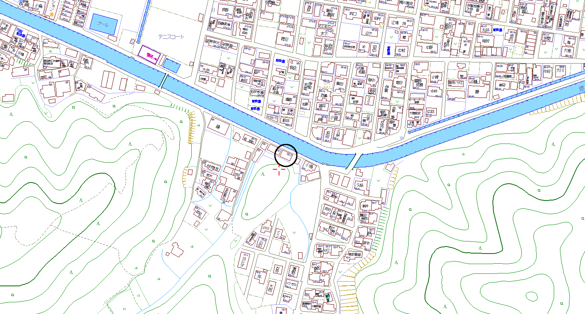 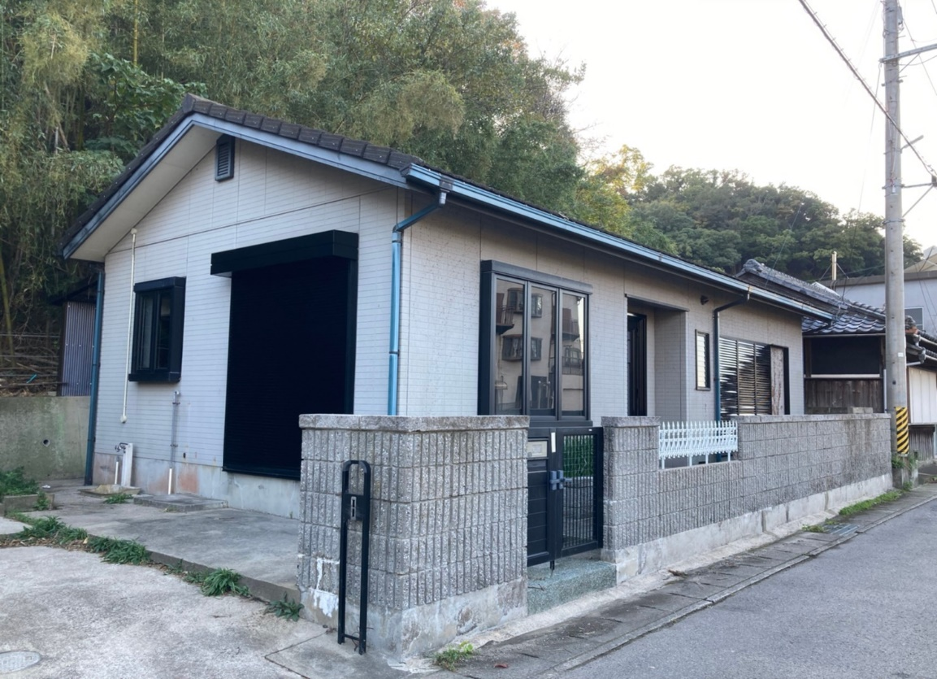 |  |  |  |  |  |  |  |  |  |  |  | 中古戸建

 |  |  |  |  |  |  |  |  |  |  |  | 価格 | 500万円
 |  |  |  |  |  |  |  |  |  |  |  | 所在地：和歌山市加太605-2

 |  |  |  |  |  |  |  |  |  |  |  | 交通 | 南海加太線「加太駅」 |  |  |  | まで徒歩約 |  | 7分
 |  |  |  |  |  |  |  |  |  |  |  | 土 地 | 権 利 | 所有権
 |  |  |  |  |  |  |  |  |  |  |  |  | 面 積 | 公簿 | 479.00㎡ |  | (約144.89坪)
 |  |  |  |  |  |  |  |  |  |  |  |  | 私道負担 | 無し
 |  |  |  |  |  |  |  |  |  |  |  |  | セットバック |  |  | 後退距離 | 約
 |  |  |  |  |  |  |  |  |  |  |  |  | 地 目 | 山林
 |  |  |  |  |  |  |  |  |  |  |  |  | 地 勢 | 平坦
 |  |  |  |  |  |  |  |  |  |  |  |  | 建築条件 | 無し
 |  |  |  |  |  |  |  |  |  |  |  |  | 接 道 | 方 向 |  | 幅 員 | 種 類 |  | 接 面
 |  |  |  |  |  |  |  |  |  |  |  |  | 一方道路 | 北 |  | 3ｍ | 42条２項 |  | 約10ｍ
 |  |  |  |  |  |  |  |  |  |  |  |  | 二方道路
 |  |  |  |  |  |  |  |  |  |  |  |  | 三方道路
 |  |  |  |  |  |  |  |  |  |  |  | 建 物 | 用 途 | 居宅
 |  |  |  |  |  |  |  |  |  |  |  |  | 構 造 | 軽量鉄骨造スレートぶき平家建
 |  |  |  |  |  |  |  |  |  |  |  |  | 築年月日 | 平成６年１２月
 |  |  |  |  |  |  |  |  |  |  |  |  | 間 取 | 2LDK
 |  |  |  |  |  |  |  |  |  |  |  |  | 現 況 | 空家
 |  |  |  |  |  |  |  |  |  |  |  |  | 引渡時期 | 相談
 |  |  |  |  |  |  |  |  |  |  |  |  | 駐 車 場 |  |  | 台数
 |  |  |  |  |  |  |  |  |  |  |  |  | 建物面積 | 延べ | 63.30㎡ |  | (約19.14坪)
 |  |  |  |  |  |  |  |  |  |  |  |  |  | 1階 | 63.30㎡ |  | (約19.14坪)
 |  |  |  |  |  |  |  |  |  |  |  |  |  | 2階 |  |  | (約0.00坪)
 |  |  |  |  |  |  |  |  |  |  |  |  |  | 3階 |  |  | (約0.00坪)
数少ない平家戸建て！
のどかな住宅街です♪
 |  |  |  |  |  |  |  |  |  |  |  |  |  | 4階 |  |  | (約0.00坪)
 |  |  |  |  |  |  |  |  |  |  |  | 制 限 等 | 都市計画 | 市街化区域
 |  |  |  |  |  |  |  |  |  |  |  |  | 用途地域 | 第一種住居地域
 |  |  |  |  |  |  |  |  |  |  |  |  | 建ぺい率 | 60%
 |  |  |  |  |  |  |  |  |  |  |  |  | 容積率 | 200%
設 備 | 電気 | プロパン | 上水道 | 浄化槽 | 風呂トイレ別 | 備 考 | 室内リフォーム済！大変キレイになってます♪ |  |  |  |  |  | 国土法届 | 不要
 | IHクッキングヒーター | 収納スペース |  |  |  |  | 洗面台、トイレ新品！ |  |  |  |  |  | 借地権種類
〒640-8108 和歌山市雑賀町71 あるじビル１F |  |  |  |  |  | 担当者 | 田中 | ●図面と現況が異なる場合は現況を優先させていただきます。 |  |  |  |  | 法令上の制限 | 景観法 |  |  | 法２２条区域
TEL073-488-3380・FAX：073-488-3381 |  |  |  |  |  |  |  | ●ご成約の際には当社規定の仲介手数料（税込）を申し受けます。
株式会社家あるじｓ
 |  |  |  |  |  | 取引態様 | 専任媒介 | ●万一成約済み、物件状況変更の場合はご了承願います。 |  |  |  |  | そ の 他
 |  |  |  |  |  | 報酬形態 | 分かれ | ●公法制限は当該地域の一般的な規制です。 |  |  |  |  | 備 考
 |  |  |  |  |  | チラシ広告 | 不可 | 詳細については成約に先立ち改めてご説明させて頂きます。
 |  |  |  |  |  | ポータルサイト | 不可 | ●広告有効期限：令和２年1１月末まで。 |  |  |  | 校区 | 小 学 校 | 加太小学校
和歌山県知事（１）第３８９９号 免許年月日：令和元年7月4日 |  |  |  |  |  | レインズ掲載 | 不可 |  |  |  |  |  | 中 学 校 | 加太中学校

種目 | 権利 | 面積 | 私道負担 | セットバック | 地目 | 地勢 | 建築条件 | 接道 | 接道種類 | 用途 | 現況
中古戸建 | 所有権 | 公簿 | 有り | 有り | 宅地 | 平坦 | 有り | 北 | 公道 | 居宅 | 空家 | 設備 |  | 引渡時期 | 駐車場 | 台数 | 都市計画 | 用途地域 | 国土法届 | 借地権 | 法令上の制限 | 小学校 | 中学校 | 担当者 | 取引態様 | 報酬態様 | 広告
店舗付き戸建 | 借地権 | 実測 | 無し | 無し | 雑種地 | 高台 | 無し | 南 | 私道 | 店舗 | 入居中 | 電気 |  | 即時 | 有り | 1台 | 市街化区域 | 第一種低層住居専用地域 | 必要 | 旧法地上権 | 高度地区 | 本町小学校 | 日進中学校 | 中村 | 仲介 | 分かれ | 可能
 | 底地権 |  |  |  | 田 | 傾斜地 |  | 西 | 国道 | 事務所 | 賃貸中 | プロパン |  | 相談 | 無し | 2台 | 市街化調整区域 | 第二種低層住居専用地域 | 不要 | 旧法賃借権 | 防火地区 | 大新小学校 | 伏虎中学校 | 西嶋 | 専任媒介 | 当方不払い | 不可
 |  |  |  |  | 畑 | 低地 |  | 東 | 県道 | 倉庫 |  | 都市ガス |  | 期日指定 | 近隣 | 3台 | 非線引き | 第一種中高層住居専用地域 | 届出中 | 普通地上権 | 準防火地区 | 広瀬小学校 | 東和中学校 | 里村 | 専属専任媒介 | 当方片手負担 | 要連絡
 |  |  |  |  | 山林 | ひな段 |  | 北東 | 市道 | 工場 |  | 上水道 |  |  |  | 3台以上 | 域外 | 第二種中高層住居専用地域 |  | 定期地上権 | 風致地区 | 吹上小学校 | 西和中学校 | 田中 | 売主 | 代理負担折半
 |  |  |  |  | 原野 | その他 |  | 北西 | 開発道路 | 共同住宅 |  | 井戸水 |  |  |  |  | 準都市 | 第一種住居地域 |  | 普通賃借権 | 駐車場整備地区 | 雄湊小学校 | 城東中学校 |  | 代理 | 相談
 |  |  |  |  | その他 |  |  | 南西 | 位置指定道路 | 共同住宅・店舗 |  | 公共下水 |  |  |  |  |  | 第二種住居地域 |  | 定期賃借権 | 景観法 | 城北小学校 | 西浜中学校 |  | 一般
 |  |  |  |  |  |  |  | 南東 | 42条２項 |  |  | 浄化槽 |  |  |  |  |  | 準住居専用地域 |  |  | 埋蔵文化財包蔵地 | 砂山小学校 | 明和中学校
 |  |  |  |  |  |  |  |  |  |  |  | 汲取 |  |  |  |  |  | 近隣商業地域 |  |  | 法２２条区域 | 高松小学校 | 河北中学校
 |  |  |  |  |  |  |  |  |  |  |  | 側溝 |  |  |  |  |  | 商業地域 |  |  |  | 宮北小学校 | 河西中学校
 |  |  |  |  |  |  |  |  |  |  |  | ＵＢ |  |  |  |  |  | 準工業地域 |  |  |  | 新南小学校 | 貴志中学校
 |  |  |  |  |  |  |  |  |  |  |  | 風呂トイレ別 |  |  |  |  |  | 工業地域 |  |  |  | 雑賀崎小学校 | 加太中学校
 |  |  |  |  |  |  |  |  |  |  |  | システムキッチン |  |  |  |  |  | 工業専用地域 |  |  |  | 雑賀小学校 | 紀之川中学校
 |  |  |  |  |  |  |  |  |  |  |  | IHクッキングヒーター |  |  |  |  |  | 無指定 |  |  |  | 宮小学校 | 西脇中学校
 |  |  |  |  |  |  |  |  |  |  |  | 室内洗濯機置場 |  |  |  |  |  |  |  |  |  | 四箇郷小学校 | 紀伊中学校
 |  |  |  |  |  |  |  |  |  |  |  | エアコン |  |  |  |  |  |  |  |  |  | 芦原小学校 | 有功中学校
 |  |  |  |  |  |  |  |  |  |  |  | エアコン2台 |  |  |  |  |  |  |  |  |  | 中之島小学校 | 高積中学校
 |  |  |  |  |  |  |  |  |  |  |  | 照明器具 |  |  |  |  |  |  |  |  |  | 和歌浦小学校 | 東中学校
 |  |  |  |  |  |  |  |  |  |  |  | 追い焚き |  |  |  |  |  |  |  |  |  | 宮前小学校 | 楠見中学校
 |  |  |  |  |  |  |  |  |  |  |  | 温水洗浄便座 |  |  |  |  |  |  |  |  |  | 湊小学校 | 岩出中学校
 |  |  |  |  |  |  |  |  |  |  |  | オール電化 |  |  |  |  |  |  |  |  |  | 野崎小学校 | 岩出第二中学校
 |  |  |  |  |  |  |  |  |  |  |  | 給湯 |  |  |  |  |  |  |  |  |  | 三田小学校 | 高野口中学校
 |  |  |  |  |  |  |  |  |  |  |  | 床下収納 |  |  |  |  |  |  |  |  |  | 名草小学校
 |  |  |  |  |  |  |  |  |  |  |  | TVモニターホン |  |  |  |  |  |  |  |  |  | 松江小学校
 |  |  |  |  |  |  |  |  |  |  |  | 収納スペース |  |  |  |  |  |  |  |  |  | 木本小学校
 |  |  |  |  |  |  |  |  |  |  |  | 納屋 |  |  |  |  |  |  |  |  |  | 貴志小学校
 |  |  |  |  |  |  |  |  |  |  |  | 宅配BOX |  |  |  |  |  |  |  |  |  | 楠見小学校
 |  |  |  |  |  |  |  |  |  |  |  | ガスコンロ付 |  |  |  |  |  |  |  |  |  | 西和佐小学校
 |  |  |  |  |  |  |  |  |  |  |  |  |  |  |  |  |  |  |  |  |  | 岡崎小学校
 |  |  |  |  |  |  |  |  |  |  |  |  |  |  |  |  |  |  |  |  |  | 加太小学校
 |  |  |  |  |  |  |  |  |  |  |  |  |  |  |  |  |  |  |  |  |  | 西脇小学校
 |  |  |  |  |  |  |  |  |  |  |  |  |  |  |  |  |  |  |  |  |  | 有功小学校
 |  |  |  |  |  |  |  |  |  |  |  |  |  |  |  |  |  |  |  |  |  | 有功東小学校
 |  |  |  |  |  |  |  |  |  |  |  |  |  |  |  |  |  |  |  |  |  | 直川小学校
 |  |  |  |  |  |  |  |  |  |  |  |  |  |  |  |  |  |  |  |  |  | 紀伊小学校
 |  |  |  |  |  |  |  |  |  |  |  |  |  |  |  |  |  |  |  |  |  | 山口小学校
 |  |  |  |  |  |  |  |  |  |  |  |  |  |  |  |  |  |  |  |  |  | 川永小学校
 |  |  |  |  |  |  |  |  |  |  |  |  |  |  |  |  |  |  |  |  |  | 和佐小学校
 |  |  |  |  |  |  |  |  |  |  |  |  |  |  |  |  |  |  |  |  |  | 山東小学校
 |  |  |  |  |  |  |  |  |  |  |  |  |  |  |  |  |  |  |  |  |  | 東山東小学校
 |  |  |  |  |  |  |  |  |  |  |  |  |  |  |  |  |  |  |  |  |  | 安原小学校
 |  |  |  |  |  |  |  |  |  |  |  |  |  |  |  |  |  |  |  |  |  | 小倉小学校
 |  |  |  |  |  |  |  |  |  |  |  |  |  |  |  |  |  |  |  |  |  | 太田小学校
 |  |  |  |  |  |  |  |  |  |  |  |  |  |  |  |  |  |  |  |  |  | 今福小学校
 |  |  |  |  |  |  |  |  |  |  |  |  |  |  |  |  |  |  |  |  |  | 野崎西小学校
 |  |  |  |  |  |  |  |  |  |  |  |  |  |  |  |  |  |  |  |  |  | 鳴滝小学校
 |  |  |  |  |  |  |  |  |  |  |  |  |  |  |  |  |  |  |  |  |  | 四箇郷北小学校
 |  |  |  |  |  |  |  |  |  |  |  |  |  |  |  |  |  |  |  |  |  | 福島小学校
 |  |  |  |  |  |  |  |  |  |  |  |  |  |  |  |  |  |  |  |  |  | 八幡台小学校
 |  |  |  |  |  |  |  |  |  |  |  |  |  |  |  |  |  |  |  |  |  | 浜宮小学校
 |  |  |  |  |  |  |  |  |  |  |  |  |  |  |  |  |  |  |  |  |  | 楠見西小学校
 |  |  |  |  |  |  |  |  |  |  |  |  |  |  |  |  |  |  |  |  |  | 楠見東小学校
 |  |  |  |  |  |  |  |  |  |  |  |  |  |  |  |  |  |  |  |  |  | 貴志南小学校
 |  |  |  |  |  |  |  |  |  |  |  |  |  |  |  |  |  |  |  |  |  | 藤戸台小学校
 |  |  |  |  |  |  |  |  |  |  |  |  |  |  |  |  |  |  |  |  |  | 岩出小学校
 |  |  |  |  |  |  |  |  |  |  |  |  |  |  |  |  |  |  |  |  |  | 山崎小学校
 |  |  |  |  |  |  |  |  |  |  |  |  |  |  |  |  |  |  |  |  |  | 山崎北小学校
 |  |  |  |  |  |  |  |  |  |  |  |  |  |  |  |  |  |  |  |  |  | 根来小学校
 |  |  |  |  |  |  |  |  |  |  |  |  |  |  |  |  |  |  |  |  |  | 上岩出小学校
 |  |  |  |  |  |  |  |  |  |  |  |  |  |  |  |  |  |  |  |  |  | 中央小学校
 |  |  |  |  |  |  |  |  |  |  |  |  |  |  |  |  |  |  |  |  |  | 高野口小学校

売マンション
物件名： |  |  |  |  |  | 和歌山市

 |  |  |  |  |  |  |  |  |  |  |  | 価格
 |  |  |  |  |  |  |  |  |  |  |  | 所在地：

 |  |  |  |  |  |  |  |  |  |  |  | 交通 |  |  | まで徒歩約
 |  |  |  |  |  |  |  |  |  |  |  | 土 地 | 権 利
 |  |  |  |  |  |  |  |  |  |  |  |  | 敷地面積 | 公簿 | (約0.00坪)
 |  |  |  |  |  |  |  |  |  |  |  |  | 共有持分
 |  |  |  |  |  |  |  |  |  |  |  |  | 用途地域
 |  |  |  |  |  |  |  |  |  |  |  |  | 借 地 料
 |  |  |  |  |  |  |  |  |  |  |  |  | 借地期間
 |  |  |  |  |  |  |  |  |  |  |  |  | そ の 他
 |  |  |  |  |  |  |  |  |  |  |  | 建 物 | 占有面積 | 壁芯 | (約0.00坪)
 |  |  |  |  |  |  |  |  |  |  |  |  | バルコニー | 方 角 | 面 積

 |  |  |  |  |  |  |  |  |  |  |  |  | 構 造
 |  |  |  |  |  |  |  |  |  |  |  |  | 間 取
 |  |  |  |  |  |  |  |  |  |  |  |  | 築年月日
 |  |  |  |  |  |  |  |  |  |  |  |  | 総 戸 数
 |  |  |  |  |  |  |  |  |  |  |  |  | 所 在 階
...
設 備 |  |  |  |  |  | 備 考
...
株式会社家あるじｓ
〒640-8425 和歌山市松江北二丁目20番2号 |  |  |  |  |  | 担当者 |  | ●図面と現況が異なる場合は現況を優先させていただきます。
TEL073-488-3380・FAX：073-488-3381 |  |  |  |  |  |  |  | ●ご成約の際には当社規定の仲介手数料（税込）を申し受けます。
 |  |  |  |  |  | 取引態様 |  | ●万一成約済み、物件状況変更の場合はご了承願います。
 |  |  |  |  |  | 報酬形態 |  | ●公法制限は当該地域の一般的な規制です。
 |  |  |  |  |  | チラシ広告 |  | 詳細については成約に先立ち改めてご説明させて頂きます。
 |  |  |  |  |  | ポータルサイト |  | ●広告有効期限：2018年12月末まで。
和歌山県知事（１）第３８６５号 免許年月日：平成30年7月9日 |  |  |  |  |  | レインズ掲載

種目 | 権利 | 面積 | 私道負担 | セットバック | 地目 | 地勢 | エレベーター | 基数 | 接道 | ペット | 管理形態
新築マンション | 所有権 | 公簿 | 有り | 有り | 宅地 | 平坦 | 有り | 1基 | 北 | 飼育可能 | 自主管理
中古マンション | 借地権 | 実測 | 無し | 無し | 雑種地 | 高台 | 無し | 2基 | 南 | 飼育不可 | 一部委託
 | 底地権 | 壁芯 |  |  | 田 | 傾斜地 |  | 3基 | 西 |  | 全部委託
 |  | 内法 |  |  | 畑 | 低地 |  |  | 東
 |  |  |  |  | 山林 | ひな段 |  |  | 北東
...

売外全
...
設 備 |  |  |  |  |  | 備 考
...
株式会社家あるじｓ
〒640-8425 和歌山市松江北二丁目20番2号 |  |  |  |  |  | 担当者 |  | ●図面と現況が異なる場合は現況を優先させていただきます。
TEL073-488-3380・FAX：073-488-3381 |  |  |  |  |  |  |  | ●ご成約の際には当社規定の仲介手数料（税込）を申し受けます。
 |  |  |  |  |  | 取引態様 |  | ●万一成約済み、物件状況変更の場合はご了承願います。
 |  |  |  |  |  | 報酬形態 |  | ●公法制限は当該地域の一般的な規制です。
 |  |  |  |  |  | チラシ広告 |  | 詳細については成約に先立ち改めてご説明させて頂きます。
 |  |  |  |  |  | ポータルサイト |  | ●広告有効期限：2018年12月末まで。
和歌山県知事（１）第３８６５号 免許年月日：平成30年7月9日 |  |  |  |  |  | レインズ掲載

種目 | 権利 | 面積 | 私道負担 | セットバック | 地目 | 地勢 | 建築条件 | 接道 | 接道種類 | 用途 | 現況
売事務所 | 所有権 | 公簿 | 有り | 有り | 宅地 | 平坦 | 有り | 北 | 公道 | 居宅 | 空家
売店舗 | 借地権 | 実測 | 無し | 無し | 雑種地 | 高台 | 無し | 南 | 私道 | 店舗 | 入居中
売工場 | 底地権 |  |  |  | 田 | 傾斜地 |  | 西 | 国道 | 事務所 | 賃貸中
売倉庫 |  |  |  |  | 畑 | 低地 |  | 東 | 県道 | 倉庫
 |  |  |  |  | 山林 | ひな段 |  | 北東 | 市道 | 工場
...

収益用 一棟物
...
表面利回り
...
入居数
...
固都税（年額）

設 備 |  |  |  |  |  | 備 考
...
株式会社家あるじｓ
〒640-8425 和歌山市松江北二丁目20番2号 |  |  |  |  |  | 担当者 |  | ●図面と現況が異なる場合は現況を優先させていただきます。
TEL073-488-3380・FAX：073-488-3381 |  |  |  |  |  |  |  | ●ご成約の際には当社規定の仲介手数料（税込）を申し受けます。
 |  |  |  |  |  | 取引態様 |  | ●万一成約済み、物件状況変更の場合はご了承願います。
 |  |  |  |  |  | 報酬形態 |  | ●公法制限は当該地域の一般的な規制です。
 |  |  |  |  |  | チラシ広告 |  | 詳細については成約に先立ち改めてご説明させて頂きます。
 |  |  |  |  |  | ポータルサイト |  | ●広告有効期限：2018年12月末まで。
和歌山県知事（１）第３８９９号 免許年月日：平成30年7月9日 |  |  |  |  |  | レインズ掲載

種目 | 権利 | 面積 | 私道負担 | セットバック | 地目 | 地勢 | 建築条件 | 接道 | 接道種類 | 用途 | 現況
一棟マンション | 所有権 | 公簿 | 有り | 有り | 宅地 | 平坦 | 有り | 北 | 公道 | 居宅 | 空家
一棟アパート | 借地権 | 実測 | 無し | 無し | 雑種地 | 高台 | 無し | 南 | 私道 | 店舗 | 入居中
収益戸建 | 底地権 |  |  |  | 田 | 傾斜地 |  | 西 | 国道 | 事務所 | 賃貸中
 |  |  |  |  | 畑 | 低地 |  | 東 | 県道 | 倉庫
 |  |  |  |  | 山林 | ひな段 |  | 北東 | 市道 | 工場
...

収益用 分譲マン
...
表面利回り
...
入居数
...
固都税（年額）
...
設 備 |  |  |  |  |  | 備 考
...
株式会社家あるじｓ
〒640-8425 和歌山市松江北二丁目20番2号 |  |  |  |  |  | 担当者 |  | ●図面と現況が異なる場合は現況を優先させていただきます。
TEL073-488-3380・FAX：073-488-3381 |  |  |  |  |  |  |  | ●ご成約の際には当社規定の仲介手数料（税込）を申し受けます。
 |  |  |  |  |  | 取引態様 |  | ●万一成約済み、物件状況変更の場合はご了承願います。
 |  |  |  |  |  | 報酬形態 |  | ●公法制限は当該地域の一般的な規制です。
 |  |  |  |  |  | チラシ広告 |  | 詳細については成約に先立ち改めてご説明させて頂きます。
 |  |  |  |  |  | ポータルサイト |  | ●広告有効期限：2018年12月末まで。
和歌山県知事（１）第３８９９号 免許年月日：平成30年7月9日 |  |  |  |  |  | レインズ掲載

種目 | 権利 | 面積 | 私道負担 | セットバック | 地目 | 地勢 | エレベーター | 基数 | 接道 | ペット | 管理形態
新築マンション | 所有権 | 公簿 | 有り | 有り | 宅地 | 平坦 | 有り | 1基 | 北 | 飼育可能 | 自主管理
中古マンション | 借地権 | 実測 | 無し | 無し | 雑種地 | 高台 | 無し | 2基 | 南 | 飼育不可 | 一部委託
 | 底地権 | 壁芯 |  |  | 田 | 傾斜地 |  | 3基 | 西 |  | 全部委託
 |  | 内法 |  |  | 畑 | 低地 |  |  | 東
 |  |  |  |  | 山林 | ひな段 |  |  | 北東
 |  |  |  |  | 原野 | その他 |  |  | 北西
...

貸アパ・マン
...
株式会社家あるじｓ
〒640-8425 和歌山市松江北二丁目20番2号 |  |  |  |  |  | 担当者 |  | ●図面と現況が異なる場合は現況を優先させていただきます。
TEL073-488-3380・FAX：073-488-3381 |  |  |  |  |  |  |  | ●ご成約の際には当社規定の仲介手数料（税込）を申し受けます。
 |  |  |  |  |  | 取引態様 |  | ●万一成約済み、物件状況変更の場合はご了承願います。
 |  |  |  |  |  | 報酬形態 |  | ●公法制限は当該地域の一般的な規制です。
 |  |  |  |  |  | チラシ広告 |  | 詳細については成約に先立ち改めてご説明させて頂きます。
 |  |  |  |  |  | ポータルサイト |  | ●広告有効期限：2018年12月末まで。
和歌山県知事（１）第３８６５号 免許年月日：平成30年7月9日 |  |  |  |  |  | レインズ掲載

種目 | 駐車場 | 面積 | 火災保険 | 保証会社 | 契約種類 | 契約期間 | 更新 | バルコニー | 入居可能日 | ペット | ペット条件
貸家 | 有り | 公簿 | 要 | 不可（保証人のみ） | 普通賃貸借契約 | 短期（１ヵ年以下） | 可能 | 北 | 即日 | 飼育可能（条件有り） | 小型犬に限る
貸アパート | 無し | 実測 | 要（２年15,000円） | 必須 | 定期借家契約 | ２ヵ年 | 不可 | 南 | 指定有り | 飼育可能 | 犬・猫に限る
貸マンション | 近隣 |  | 不要 | 必須（指定有） | 事業用定期借家契約 | 指定有り |  | 西 |  | 飼育不可 | 犬不可
一棟貸し |  |  | 不問 | 可 |  |  |  | 東 |  |  | 猫不可
 |  |  |  |  |  |  |  | 北東 |  |  | 鳥類不可
...

貸土地
...
株式会社家あるじｓ
〒640-8425 和歌山市松江北二丁目20番2号 |  |  |  |  |  | 担当者 |  | ●図面と現況が異なる場合は現況を優先させていただきます。
TEL073-488-3380・FAX：073-488-3381 |  |  |  |  |  |  |  | ●ご成約の際には当社規定の仲介手数料（税込）を申し受けます。
 |  |  |  |  |  | 取引態様 |  | ●万一成約済み、物件状況変更の場合はご了承願います。
 |  |  |  |  |  | 報酬形態 |  | ●公法制限は当該地域の一般的な規制です。
 |  |  |  |  |  | チラシ広告 |  | 詳細については成約に先立ち改めてご説明させて頂きます。
 |  |  |  |  |  | ポータルサイト |  | ●広告有効期限：2018年12月末まで。
和歌山県知事（１）第３８６５号 免許年月日：平成30年7月9日 |  |  |  |  |  | レインズ掲載

種目 | 権利 | 面積 | 私道負担 | セットバック | 地目 | 地勢 | 建築条件 | 接道 | 接道種類 | 用途 | 現況
貸土地 | 所有権 | 公簿 | 有り | 有り | 宅地 | 平坦 | 有り | 北 | 公道 | 居宅 | 上物有り
 | 借地権 | 実測 | 無し | 無し | 雑種地 | 高台 | 無し | 南 | 私道 | 店舗 | 更地
 | 底地権 |  |  |  | 田 | 傾斜地 |  | 西 | 国道 | 事務所 | 賃貸中
 |  |  |  |  | 畑 | 低地 |  | 東 | 県道 | 倉庫
 |  |  |  |  | 山林 | ひな段 |  | 北東 | 市道 | 工場
...

